Sheet2
Factory name (工厂名称)
PO. Number(订单号) | 83192-D
Style Code.(款号) | 4786-599中国产地
Product Code.(产品编号) | 主标WLZKACC021 防火标WLZKACC008 | Carton No.(箱号):
Inner Packages(包装方式） | 2000pcs/ bundle | 1/1
SIZE/qty (尺码/数量) | 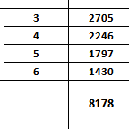
Carton Dimension（箱规） | 20*20*30 | Country of Origin：
Gross Weight（毛重） | 4KG | Made In China
Net Weight（净重） | 3.6KG
Remark（备注）

